Портфель
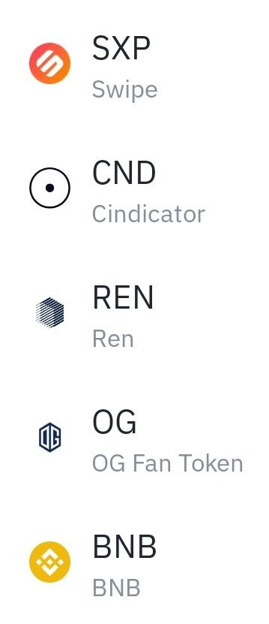
asset | Action |  | asset | Action |  | asset | Action
CTSI |  | ICX | IRIS |  |  |  | by | XVS | sell
ALGO |  | BZRX | LINKDOWN |  | IRIS |  | by | SOL | sell
CRV |  | REP | PNT |  | ALPHA |  | by | UNI | sell
ALICE |  | GXS | ADAUP |  | YFI |  | by
MATIC |  | ALGO | MFT |  | DENT
 |  | SXP | AKRO |  | PSG
 |  | JUV | AVAX |  | WIN
 |  | KNC | BTCUP |  | ALPHA
 |  | BAL | REEF |  | ATM
 |  | BKRW | LEND |  | ACM
 |  | GBP | UMA
 |  | UNIUP | ASR
 |  | AVAX | LINKUP
 |  | AAVE | ORN
 |  | LTCUP | REN
 |  | XRPUP | ALPHA
 |  | ADAUP | ATM
 |  | AE | GBP
 |  | LINKUP | SNX
 |  | TLM | XRPUP
 |  |  | HARD
 |  |  | LRC
 |  |  | GRT
 |  |  | FILUP
 |  |  | AUD
 |  |  | TRU
 |  |  | UNFI
 |  |  | DOTUP
 |  |  | SUSHI
 |  |  | CRV

